バッチ起動
■バッチ起動について

バッチ起動に必要なキー
applicationContext.xml参照
バッチ実行するサービス
 | ●コマンドラインから起動

 |  | 例：
 |  |  | $ curl -H "Access-Key:kuhfj9auqrhwuz5pzucjycvysnlvpuViqglutlbojunirZumassulylj" http://ホスト/service/batch/test?user=0000000004

バッチ実行で使用するパラメータ

実行が成功した場合は「ＯＫ」
失敗した場合は「ＮＧ」が返ってくる。

Access-Keyが無いまたは正しくない場合は404エラーを返す。

 | ●Windowsから起動準備（Google ChromeのAddonを使用）

 |  | Addonの「Advanced REST client」を使用します。
 |  | Google Chromeに追加してください。

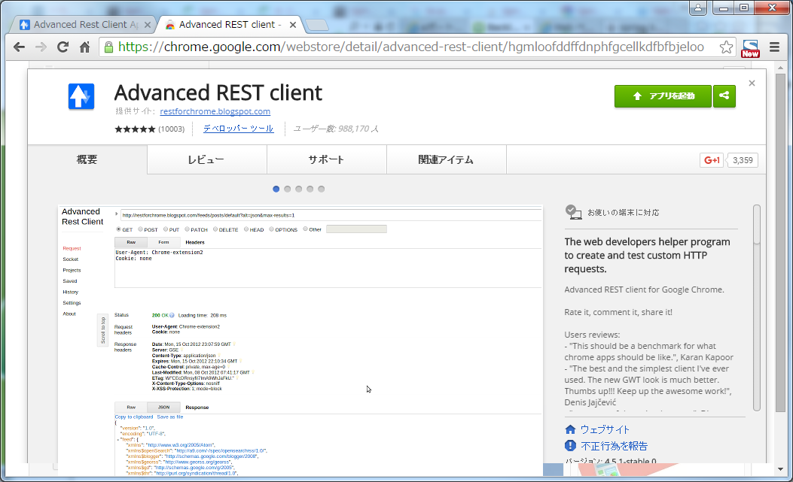

アドインをインストールします。

 | ●Windowsから起動（Google ChromeのAddonを使用）

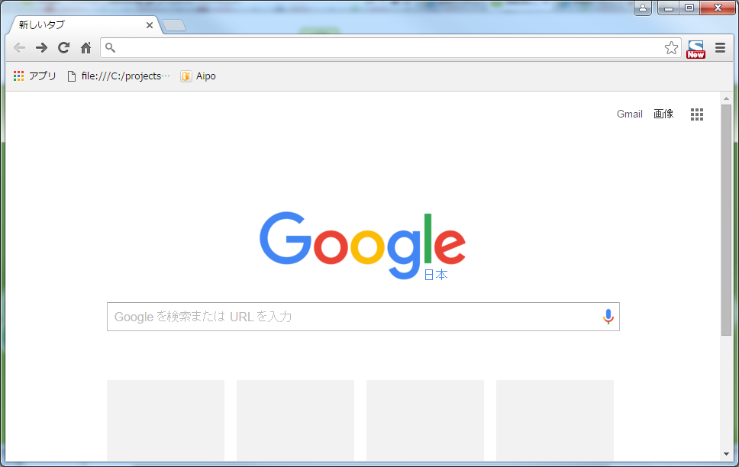

アドインの起動のためアプリ一覧を表示

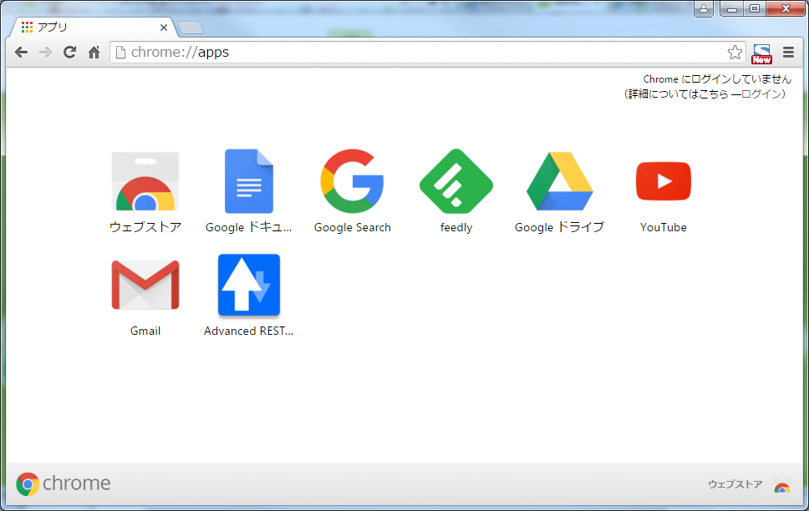

「Advanced REST client」をクリック

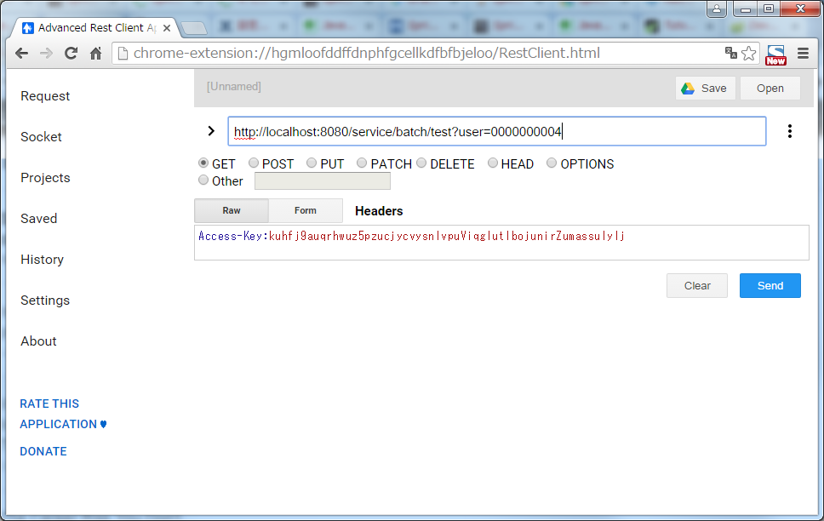

GETを選択。

アクセスURLを入力。GETで行うのでパラメータもここに記述

バッチ起動に必要なキー
Access-Keyを指定。
applicationContext.xml参照

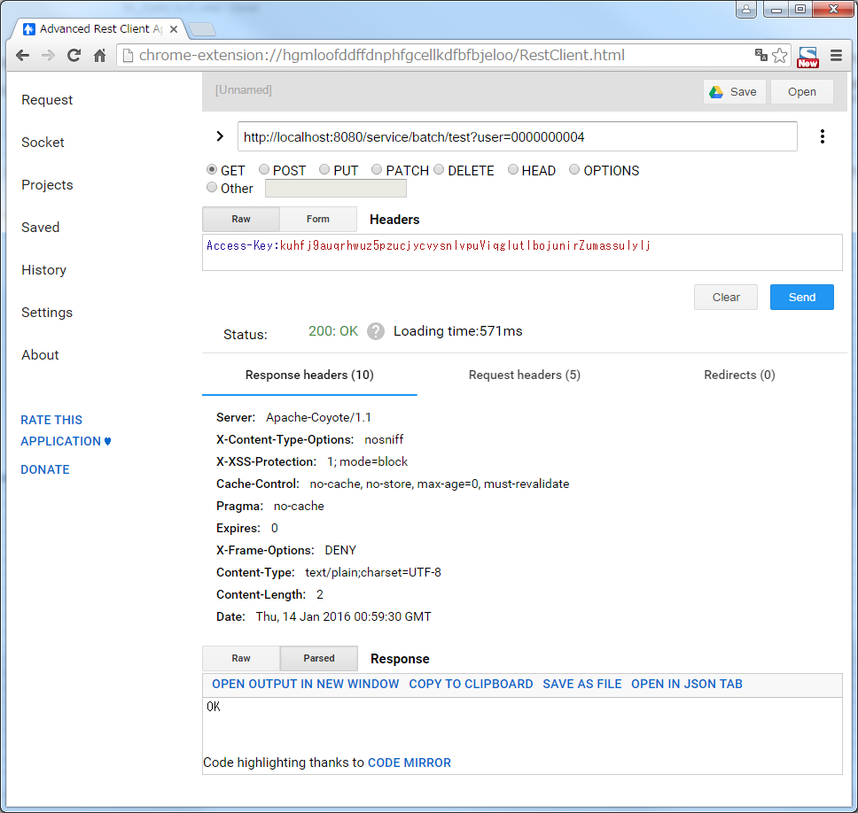

アクセスURLとヘッダー情報を記載したら「Send」で実行

正常に完了したら「OK」が返されます。



パラメータに誤りがあった場合

失敗として「NG」が返されます。

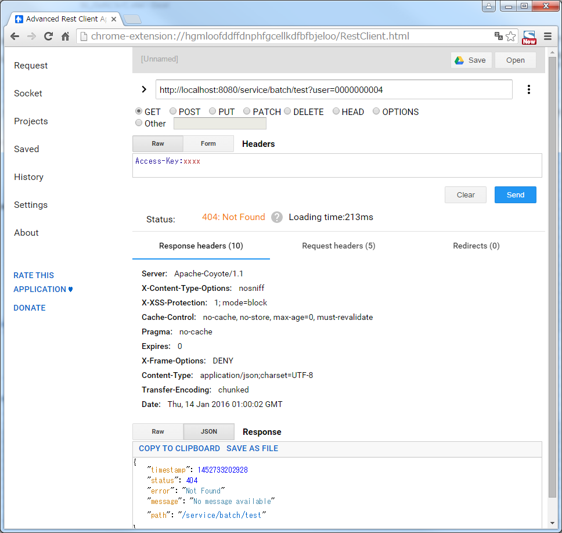

バッチ起動に必要なキー
Access-Keyに正しくない値を指定し場合。

不明なアクセスとして「404」を返します。

 | ※以上です。

バッチ実行の流れ
■バッチ実行の流れについて

 | ●controllerからの呼び出しの流れについて

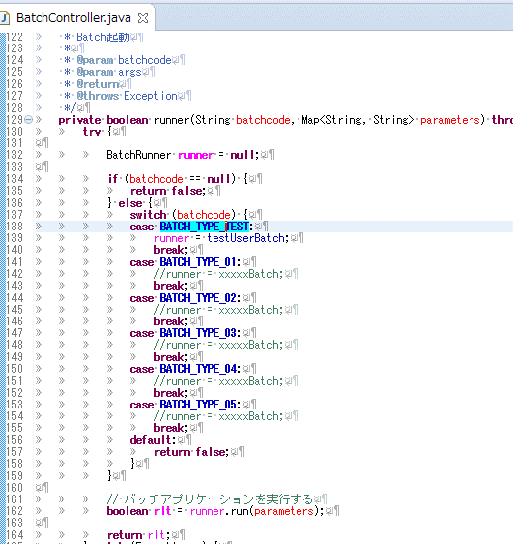
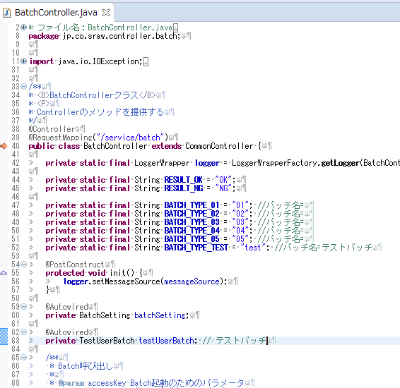

バッチ実行するサービスの切り替えはBatchControllerクラスのrunnerメソッドで行っている。
バッチを追加する場合は、このrunnerメソッドを修正すること。

1

2

バッチ実行のサービスは@Autowiredで読み込む

バッチ実行のクラスは@Component。

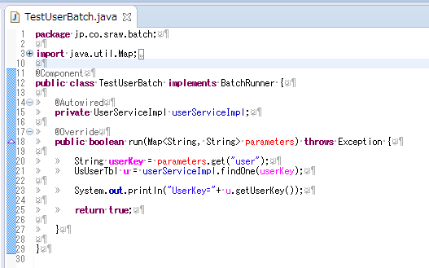
バッチ実行のクラス名は～Batch.javaとなるようにする。

バッチ実行のインターフェイスクラスはBatchRunner。

3

バッチ実行で呼び出されるメソッドはrunです。

 | ※以上です。

